Hoja1
UNIVERSIDAD EL ARCA DE NOE
TAREAS CONTABLES
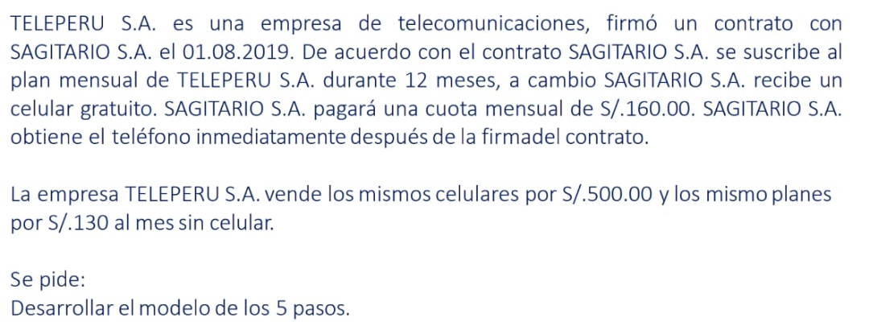

PASO 1 | IDENTIFICACION DEL CONTRATO
 | EL CONTRATO ESTA DENTRO DEL ALCANCE DE LA NORMA?

PASO 2 | EL PRECIO DE LA TRANSACCIÓN
 |  | Numero de meses |  | 12
 |  | Pago |  | 160 | + IGV
 |  | Total pago anual |  | 1,920

PASO 3 | IDENTIFICAR LAS OBLIGACIONES DE DESEMPEÑO

OD1 | EL CELULAR
OD2 | EL SERVICIO TELEFONICO

PASO 4 | DISTRIBUIR LE PAGO ENTRE LAS OBLIGACIONES DE DESEMPEÑO
 |  |  |  | PVI | PVI %
OD1 | EL CELULAR |  | X | 500 | 0.24
OD2 | EL SERVICIO TELEFONICO |  | Y | 1560 | 0.76
 |  |  | - | 2,060

OD1 | EL CELULAR |  | 466.02
OD2 | EL SERVICIO TELEFONICO |  | 1,453.98
 |  |  | 1,920.00

PASO 5 | RECONOCER INGRESOS
BIENES | CUANDO SE SATSIFACE LA O.D. |  |  | EN UN SOLO MOMENTO
SERVICIOS | A MEDIDA QUE SE SATSIFACE LA O.D. |  |  | A LO LARGO DEL TIEMPO

OD1 | EL CELULAR |  | 466.02 | A LA FECHA DEL CONTRATO/ ENTREGA DEL CELULAR
OD2 | EL SERVICIO TELEFONICO |  | 1,453.98 | 121.17 | INGRESO MENSUAL
 |  |  | 1,920.00

 | LA FACTURACION |  | 160.00 | POR MES

 | Facturación | NIIF 15 | NIIF 15
 | (Tax) | Celular | Servicio
1 | 160 | 466.02 | 121.17 |  |  |  |  | Estado de resultados |  |  |  | TAX
2 | 160 |  | 121.17 |  |  |  |  | Ventas |  | 1,193 |  | 960
3 | 160 |  | 121.17 |  |  |  |  | Costo de venta |  | -500 |  | -500
4 | 160 |  | 121.17 |  | 283 | 352 | PAGUE IMPUESTOS | Utilidad |  | 693 | 100.00% | 460
5 | 160 |  | 121.17 |  | Facturación | NIIF 15 |  | Impuesto a la renta |  |  |  | 135.7 | 29.50%
6 | 160 |  | 121.17 |  | 960 | 1,193 |  |  | Corriente | -136 |  |  | 70.50%
7 | 160 |  | 121.17 |  | Diferencia Temporaria |  |  |  | Diferido | -69 |  |  | 100.00%
8 | 160 |  | 121.17 |  |  | 233 | 29.50% | Utilidad neta |  | 489 | 70.50%
9 | 160 |  | 121.17 |  | Impuesto Diferido: A/P?
10 | 160 |  | 121.17 |  | Pasivo IRD | 69
11 | 160 |  | 121.17
12 | 160 |  | 121.17
 | 1920 | 466 | 1454 | 1920

 | t=0 |  |  | D | H
 | 12A - Factura por cobrar NIIF |  |  | 466.02 |  | 466.02
 | 70X - Ingreso por venta de celular |  |  |  | 466.02

 | t=1 |  |  | D | H
 | 12B - Factura por cobrar - TAX |  |  | 160.00
 | 70Y - Ingreso por servicios de com |  |  |  | 121.17
 | 12A - Factura por cobrar NIIF |  |  |  | 38.83 | 427.18

 | t=2 |  |  | D | H
 | 12B - Factura por cobrar - TAX |  |  | 160.00
 | 70Y - Ingreso por servicios de com |  |  |  | 121.17
 | 12A - Factura por cobrar NIIF |  |  |  | 38.83 | 388.35

 | t=3 |  |  | D | H
 | 12B - Factura por cobrar - TAX |  |  | 160.00
 | 70Y - Ingreso por servicios de com |  |  |  | 121.17
 | 12A - Factura por cobrar NIIF |  |  |  | 38.83 | 349.51

 | t=4 |  |  | D | H
 | 12B - Factura por cobrar - TAX |  |  | 160.00
 | 70Y - Ingreso por servicios de com |  |  |  | 121.17
 | 12A - Factura por cobrar NIIF |  |  |  | 38.83 | 310.68

 | t=5 |  |  | D | H
 | 12B - Factura por cobrar - TAX |  |  | 160.00
 | 70Y - Ingreso por servicios de com |  |  |  | 121.17
 | 12A - Factura por cobrar NIIF |  |  |  | 38.83 | 271.84

 | t=6 |  |  | D | H
 | 12B - Factura por cobrar - TAX |  |  | 160.00
 | 70Y - Ingreso por servicios de com |  |  |  | 121.17
 | 12A - Factura por cobrar NIIF |  |  |  | 38.83 | 233.01

 | t=7 |  |  | D | H
 | 12B - Factura por cobrar - TAX |  |  | 160.00
 | 70Y - Ingreso por servicios de com |  |  |  | 121.17
 | 12A - Factura por cobrar NIIF |  |  |  | 38.83

 | t=8 |  |  | D | H
 | 12B - Factura por cobrar - TAX |  |  | 160.00
 | 70Y - Ingreso por servicios de com |  |  |  | 121.17
 | 12A - Factura por cobrar NIIF |  |  |  | 38.83

 | t=9 |  |  | D | H
 | 12B - Factura por cobrar - TAX |  |  | 160.00
 | 70Y - Ingreso por servicios de com |  |  |  | 121.17
 | 12A - Factura por cobrar NIIF |  |  |  | 38.83

 | t=10 |  |  | D | H
 | 12B - Factura por cobrar - TAX |  |  | 160.00
 | 70Y - Ingreso por servicios de com |  |  |  | 121.17
 | 12A - Factura por cobrar NIIF |  |  |  | 38.83

 | t=11 |  |  | D | H
 | 12B - Factura por cobrar - TAX |  |  | 160.00
 | 70Y - Ingreso por servicios de com |  |  |  | 121.17
 | 12A - Factura por cobrar NIIF |  |  |  | 38.83

 | t=12 |  |  | D | H
 | 12B - Factura por cobrar - TAX |  |  | 160.00
 | 70Y - Ingreso por servicios de com |  |  |  | 121.17
 | 12A - Factura por cobrar NIIF |  |  |  | 38.83

 | 12A - Factura por cobrar NIIF |  |  | 466 | 466
 |  |  |  |  | 0

